关系图
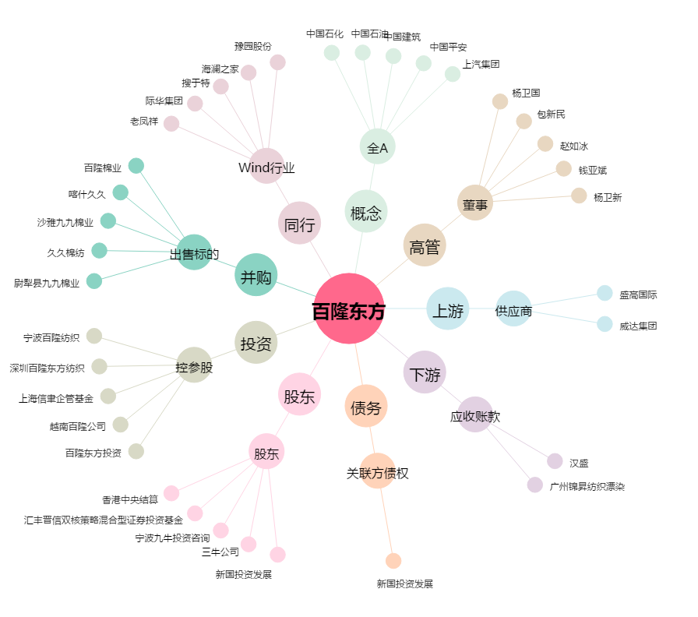
百隆东方[601339.SH] - 关系概览图

